상품제안서
카드형 C Type OTG USB메모리 | 상품코드: S00752

 |  |  |  |  |  |  | 02-713-8555 | www.synergygift.co.kr
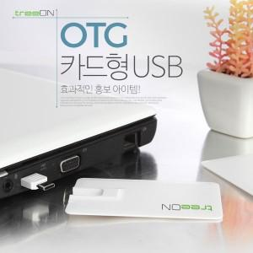 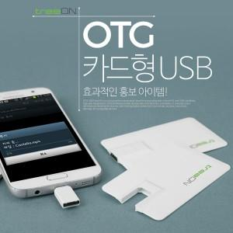

【상세/제작정보】 | ※ 제품특성상 단가 변동이 매우 유동적인 상품으로 주문전 꼭 확인 요청드립니다.

【인쇄/포장옵션】 | 레이저, 풀칼라 / 포장지포장

【공급단가】 | 수량 | 100~ | 300~ | 500~ | 1,000~ | 3,000~
*VAT별도 | 8G | 6,870원 | 6,760원 | 6,600원 | 6,430원 | 6,320원
 | 16G | 7,250원 | 7,130원 | 6,960원 | 6,780원 | 6,670원
 | 32G | 8,750원 | 8,610원 | 8,400원 | 8,190원 | 8,050원
 | 64G | 12,500원 | 12,300원 | 12,000원 | 11,700원 | 11,500원

【상품 URL】 | https://www.synergygift.co.kr:443/src/goods_detail.php?gdno=4037

